エビデンス
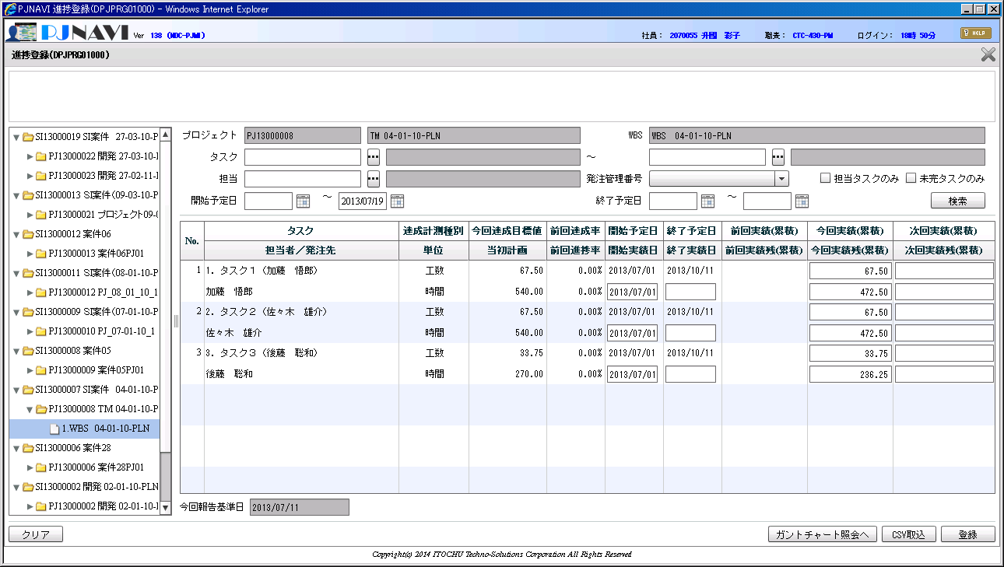
No.
1
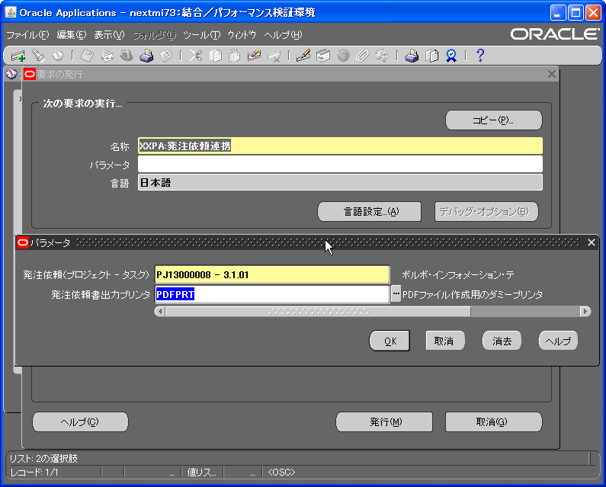
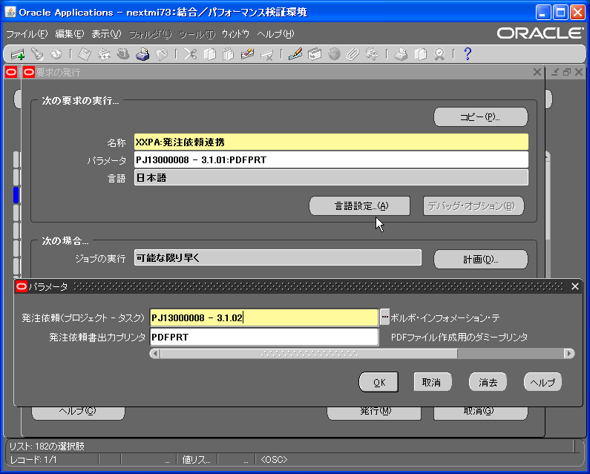

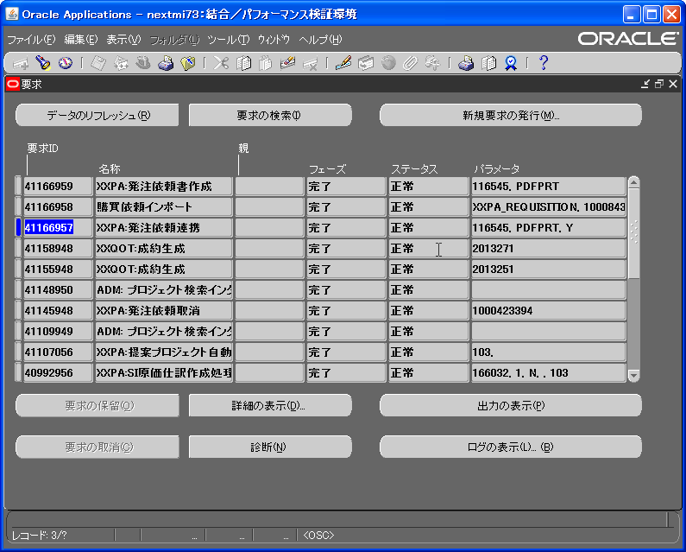
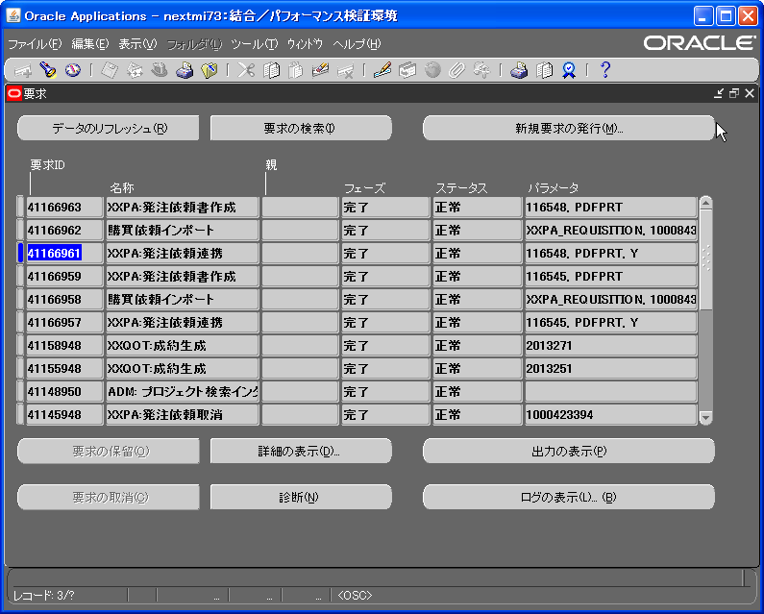

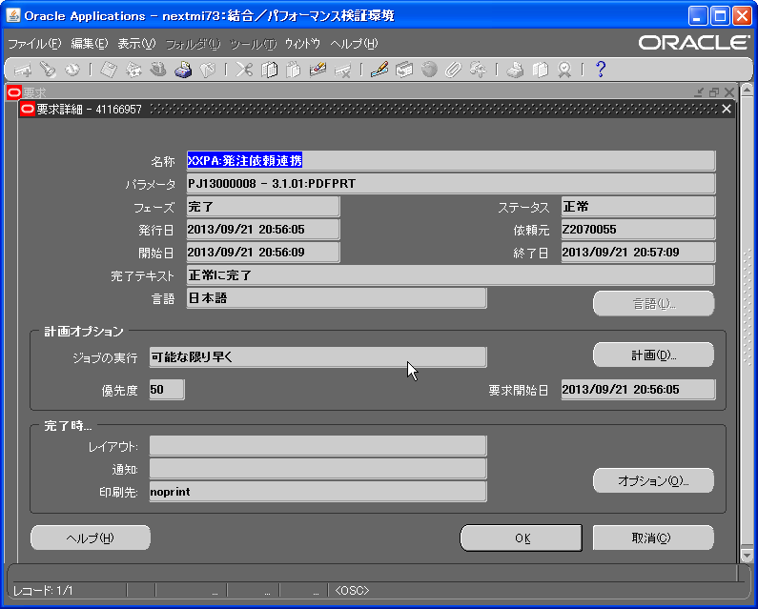


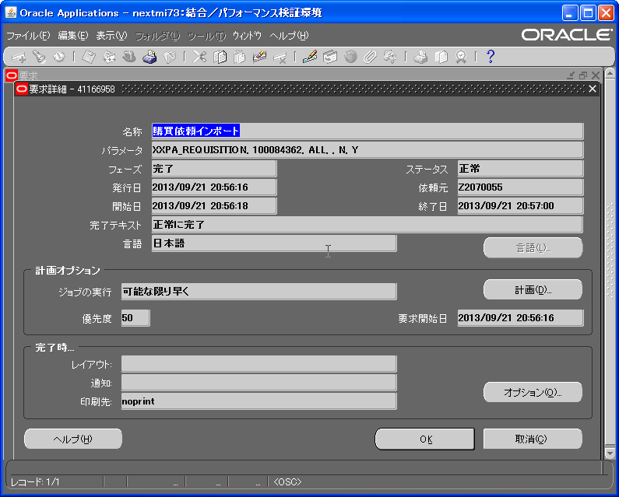


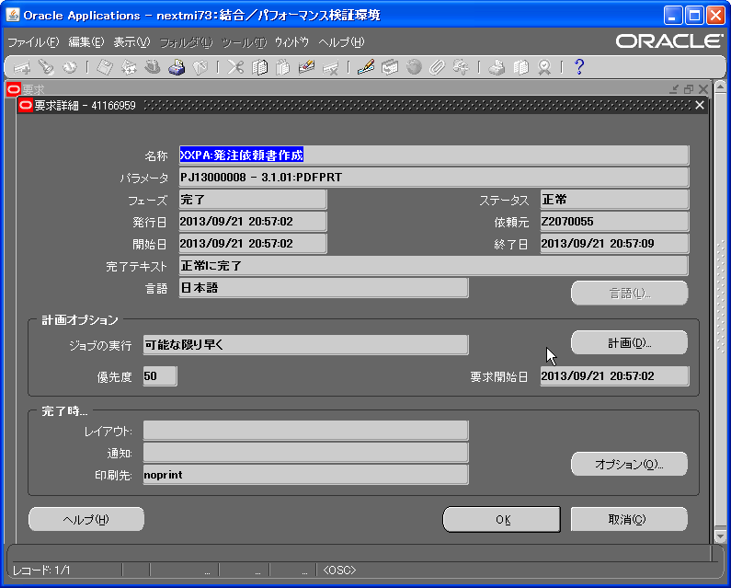


No.
2
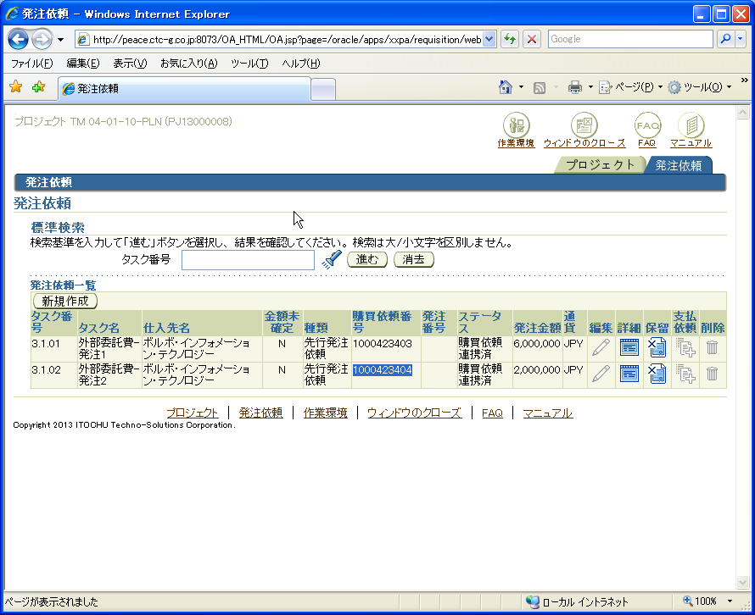

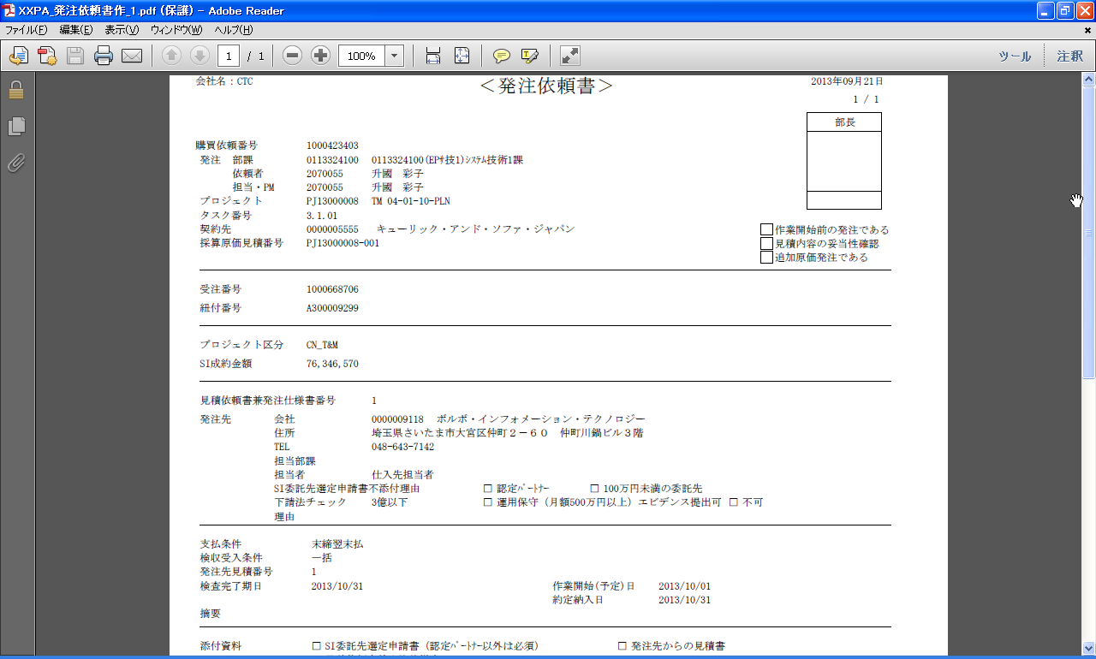


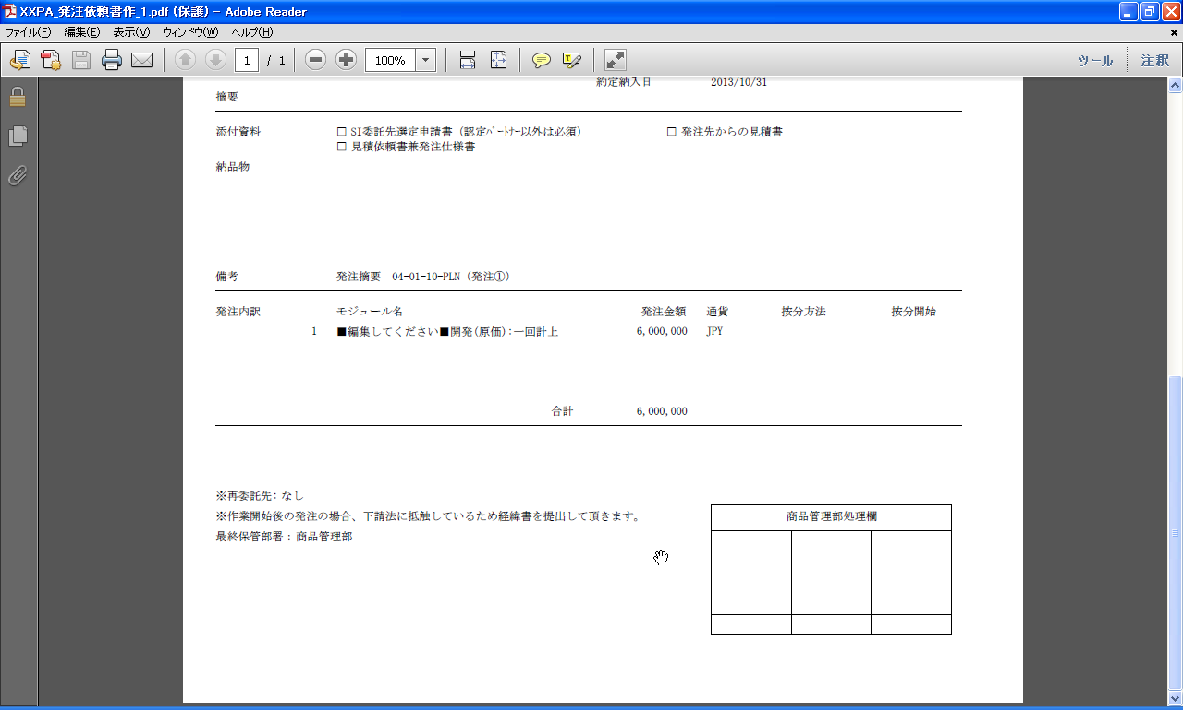
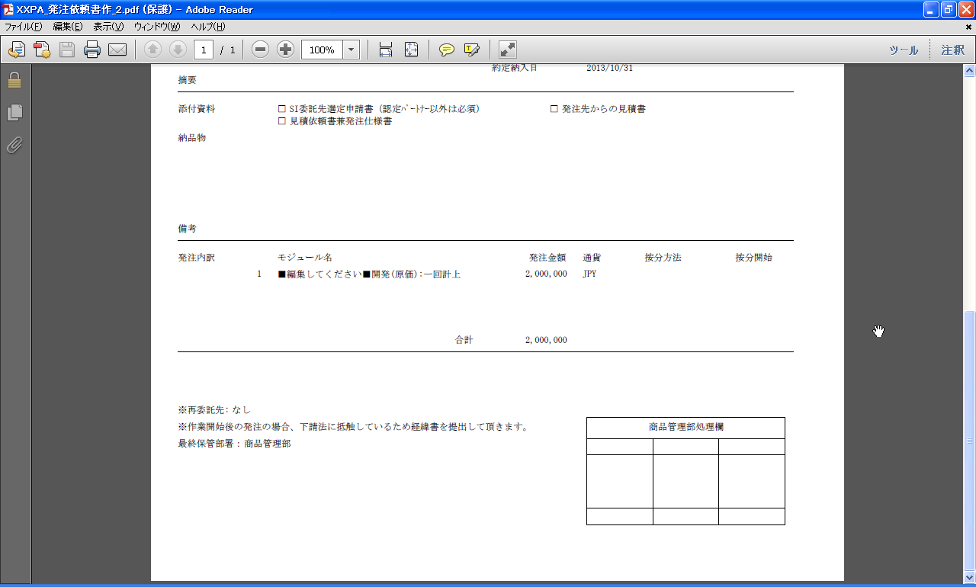

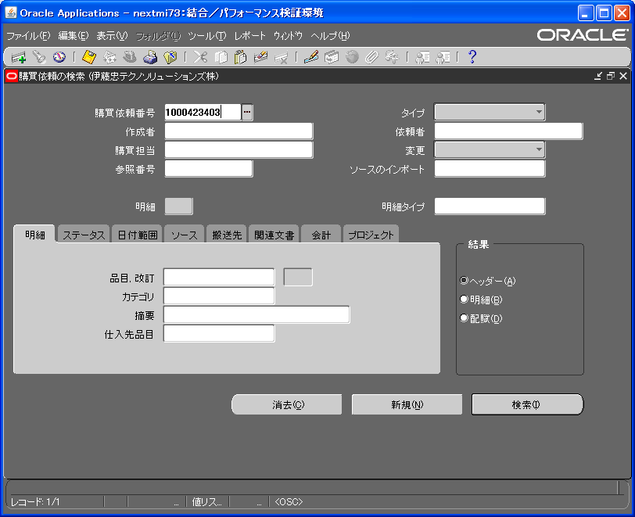
No.
3

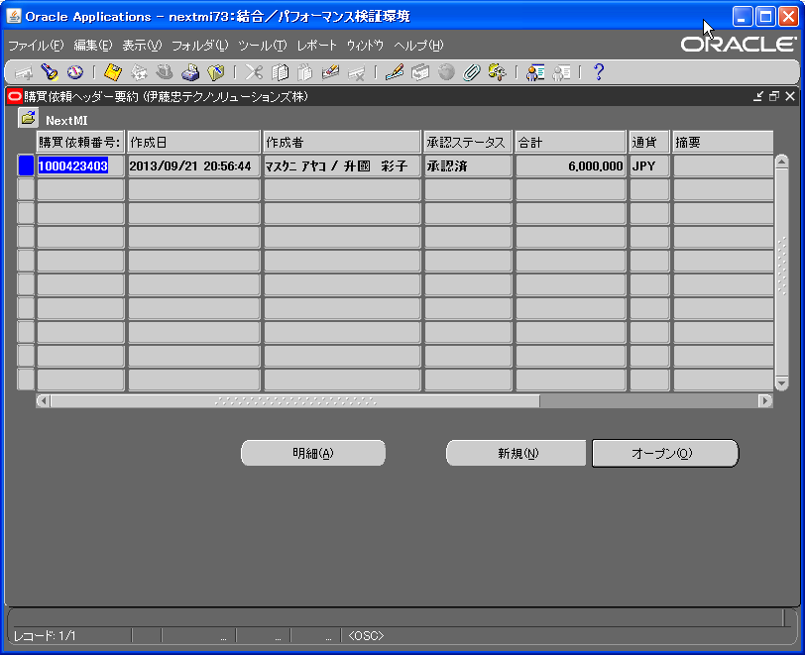

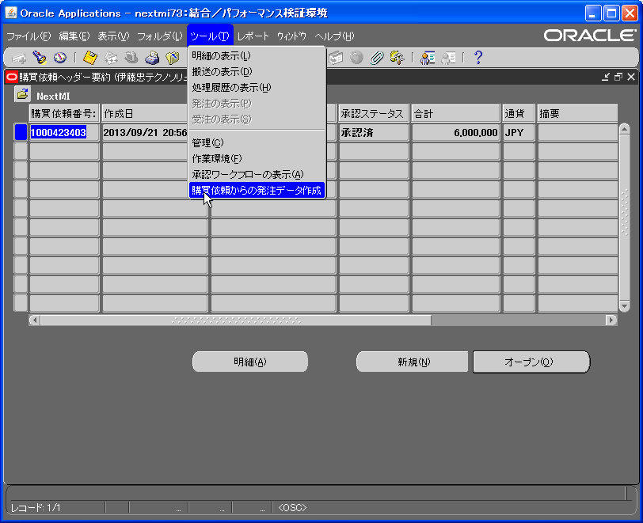

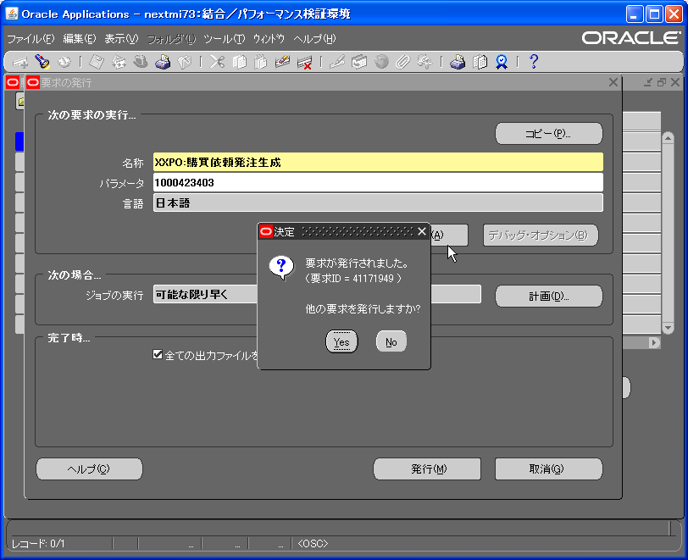
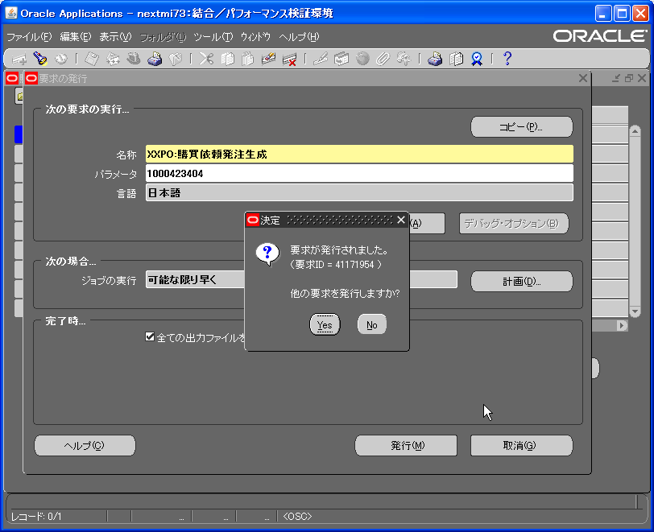

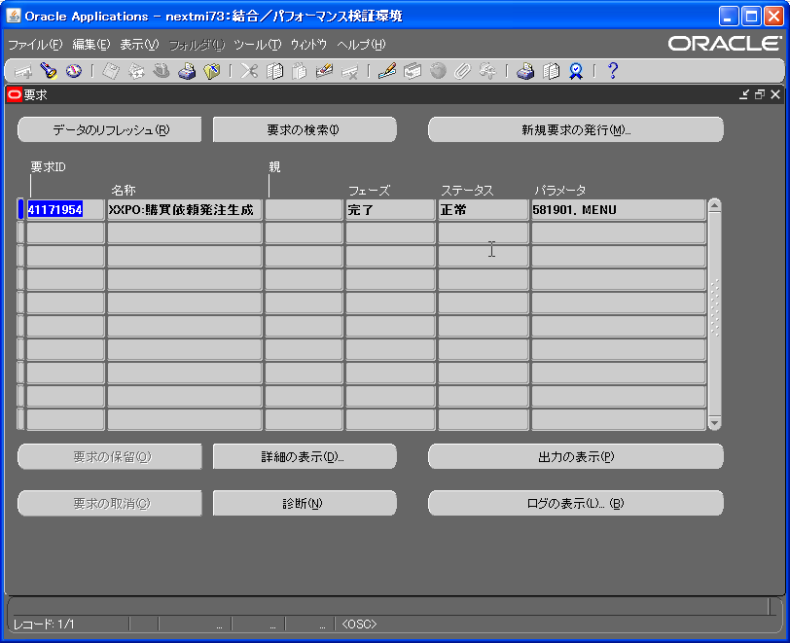


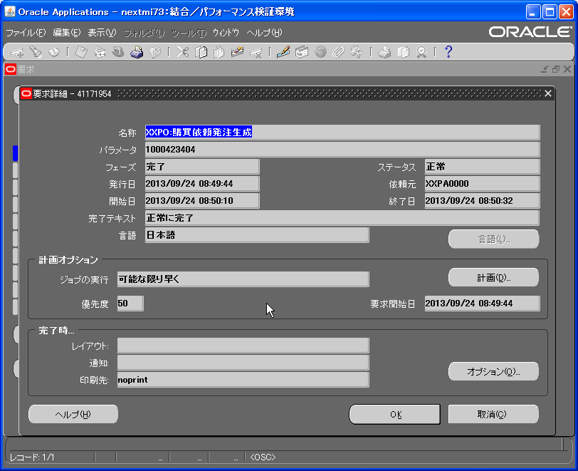


+---------------------------------------------------------------------------+ | +---------------------------------------------------------------------------+
XXSupply Chain Management: Version : UNKNOWN | XXSupply Chain Management: Version : UNKNOWN

Copyright (c) 1979, 1999, Oracle Corporation. All rights reserved. | Copyright (c) 1979, 1999, Oracle Corporation. All rights reserved.

XXPO_CR_PURCHASE_REQ module: XXPO:購買依頼発注生成 | XXPO_CR_PURCHASE_REQ module: XXPO:購買依頼発注生成
+---------------------------------------------------------------------------+ | +---------------------------------------------------------------------------+

現在のシステム時刻は、 24-SEP-2013 08:48:35 です。 | 現在のシステム時刻は、 24-SEP-2013 08:50:10 です。

+---------------------------------------------------------------------------+ | +---------------------------------------------------------------------------+

**Starts**24-SEP-2013 08:48:35 | **Starts**24-SEP-2013 08:50:10
**Ends**24-SEP-2013 08:48:55 | **Ends**24-SEP-2013 08:50:32
+---------------------------------------------------------------------------+ | +---------------------------------------------------------------------------+
FND_FILEからのログ・メッセージの開始 | FND_FILEからのログ・メッセージの開始
+---------------------------------------------------------------------------+ | +---------------------------------------------------------------------------+
+---------------------------------------------------------------------------+ | +---------------------------------------------------------------------------+
Next.MI:XXPO:購買依頼発注生成(要求ID：41171949) | Next.MI:XXPO:購買依頼発注生成(要求ID：41171954)
+---------------------------------------------------------------------------+ | +---------------------------------------------------------------------------+

現在のシステム時刻は、 2013/09/24 08:48:36 です | 現在のシステム時刻は、 2013/09/24 08:50:10 です

+---------------------------------------------------------------------------+ | +---------------------------------------------------------------------------+
[PROGRAM NAME] | [PROGRAM NAME]
xxpo030802_pkg | xxpo030802_pkg
[PARAMETERS] | [PARAMETERS]
購買依頼ヘッダID:581881 | 購買依頼ヘッダID:581901
処理タイプ :MENU | 処理タイプ :MENU
仕入先ID : | 仕入先ID :
仕入先サイトID : | 仕入先サイトID :
1 件、 登録 しました。 | 1 件、 登録 しました。
+---------------------------------------------------------------------------+ | +---------------------------------------------------------------------------+
コンカレント要求が正常に終了しました。 | コンカレント要求が正常に終了しました。
現在のシステム時刻は、 2013/09/24 08:48:55 です。 | 現在のシステム時刻は、 2013/09/24 08:50:32 です。
Next.MI | Next.MI
+---------------------------------------------------------------------------+ | +---------------------------------------------------------------------------+
+---------------------------------------------------------------------------+ | +---------------------------------------------------------------------------+
FND_FILEからのログ・メッセージの終了 | FND_FILEからのログ・メッセージの終了
+---------------------------------------------------------------------------+ | +---------------------------------------------------------------------------+

+---------------------------------------------------------------------------+ | +---------------------------------------------------------------------------+
要求完了オプションを実行中... | 要求完了オプションを実行中...

+------------- 1) PRINT -------------+ | +------------- 1) PRINT -------------+

出力ファイルを印刷中。 | 出力ファイルを印刷中。
要求ID : 41171949 | 要求ID : 41171954
部数 : 0 | 部数 : 0
プリンタ : noprint | プリンタ : noprint

+--------------------------------------+ | +--------------------------------------+

要求完了オプションの実行が終了しました。 | 要求完了オプションの実行が終了しました。

+---------------------------------------------------------------------------+ | +---------------------------------------------------------------------------+
コンカレント要求が正常に終了しました。 | コンカレント要求が正常に終了しました。
現在のシステム時刻は、 24-SEP-2013 08:48:55 です。 | 現在のシステム時刻は、 24-SEP-2013 08:50:32 です。

+---------------------------------------------------------------------------+ | +---------------------------------------------------------------------------+

No.
4
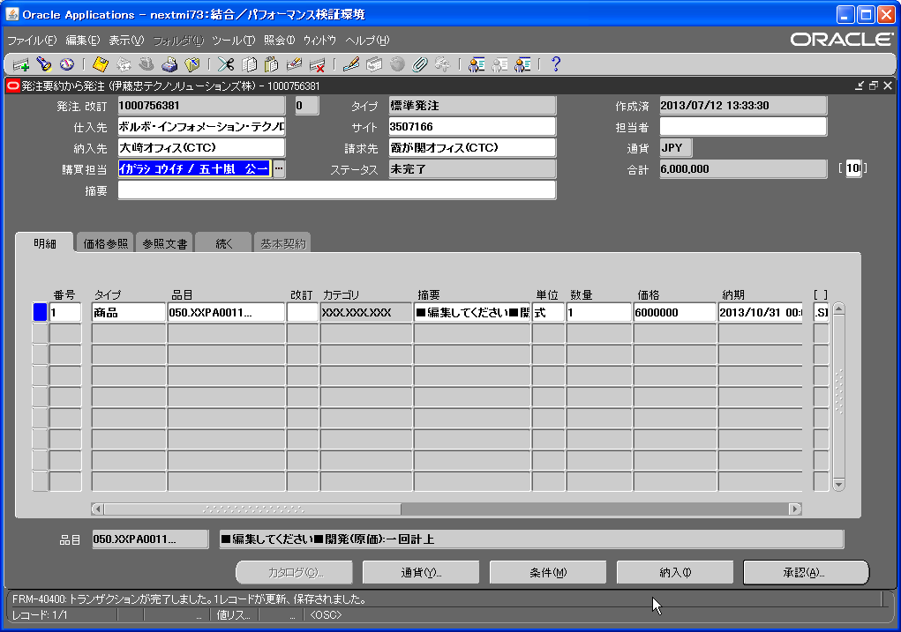
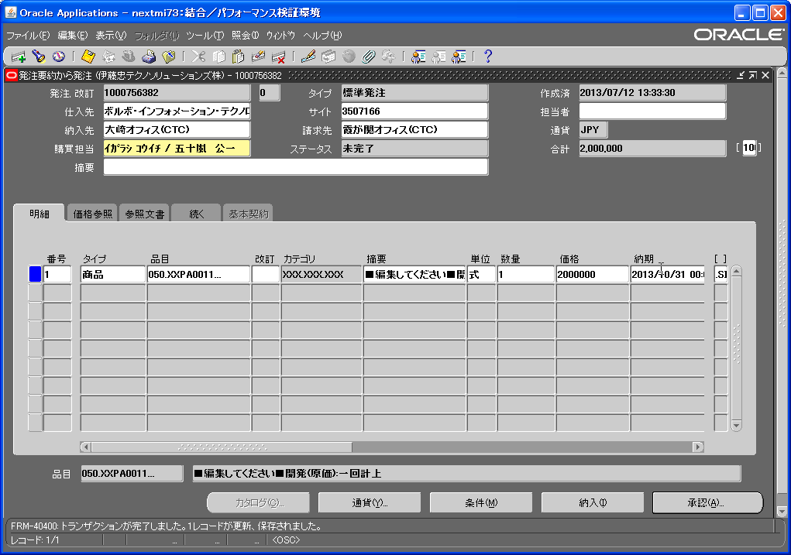

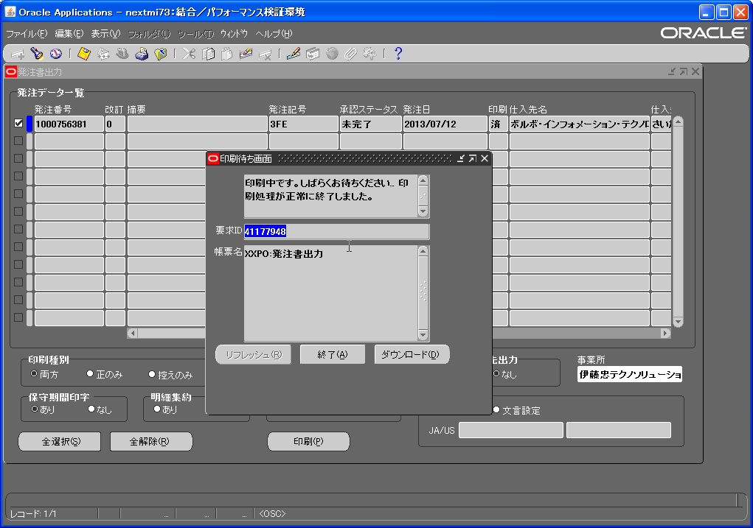
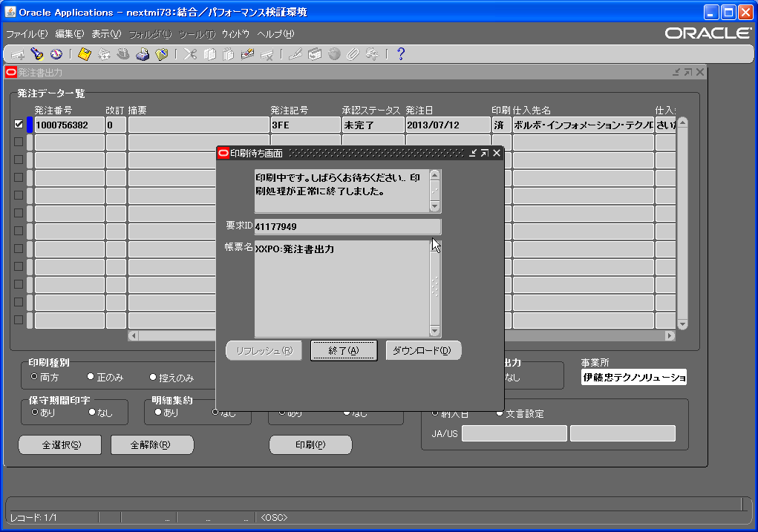

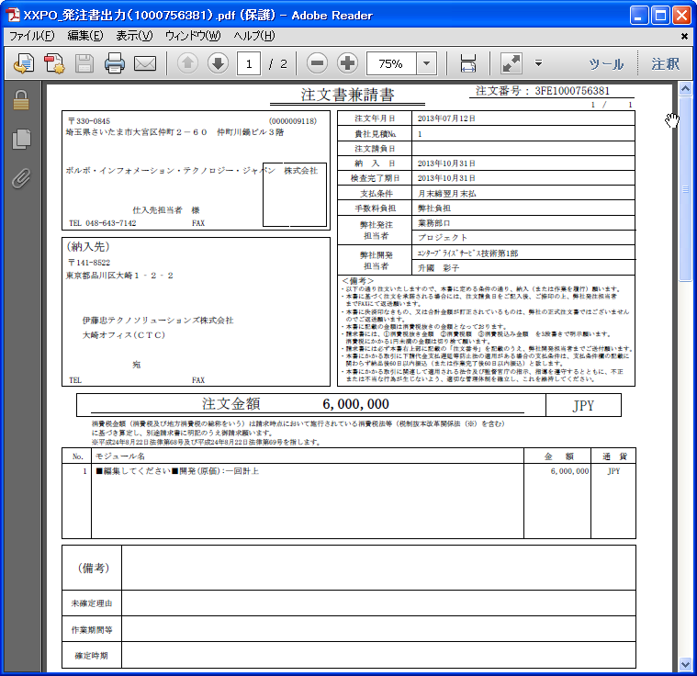
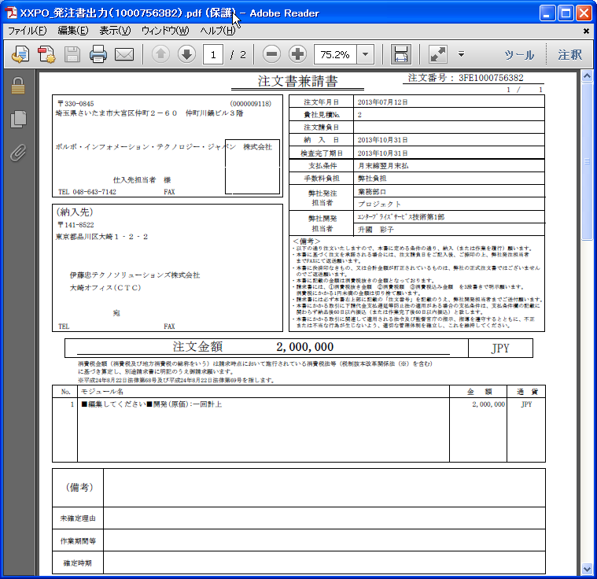

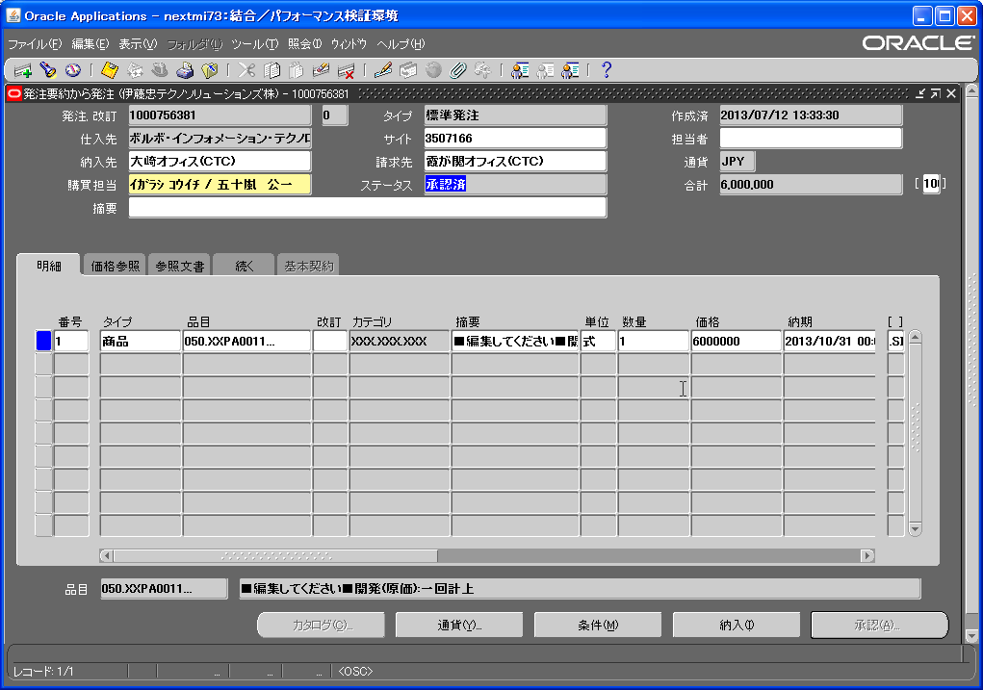
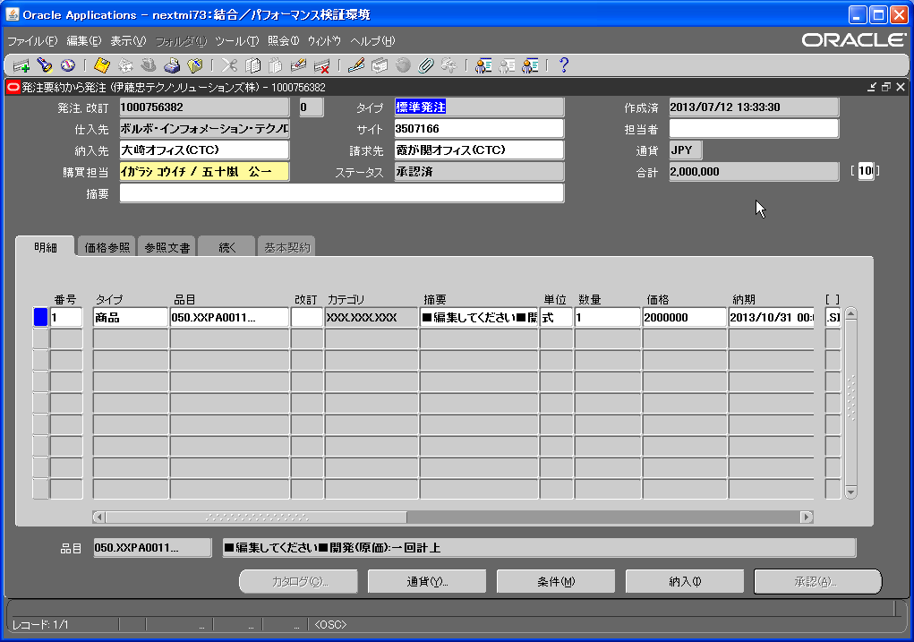

No.
5
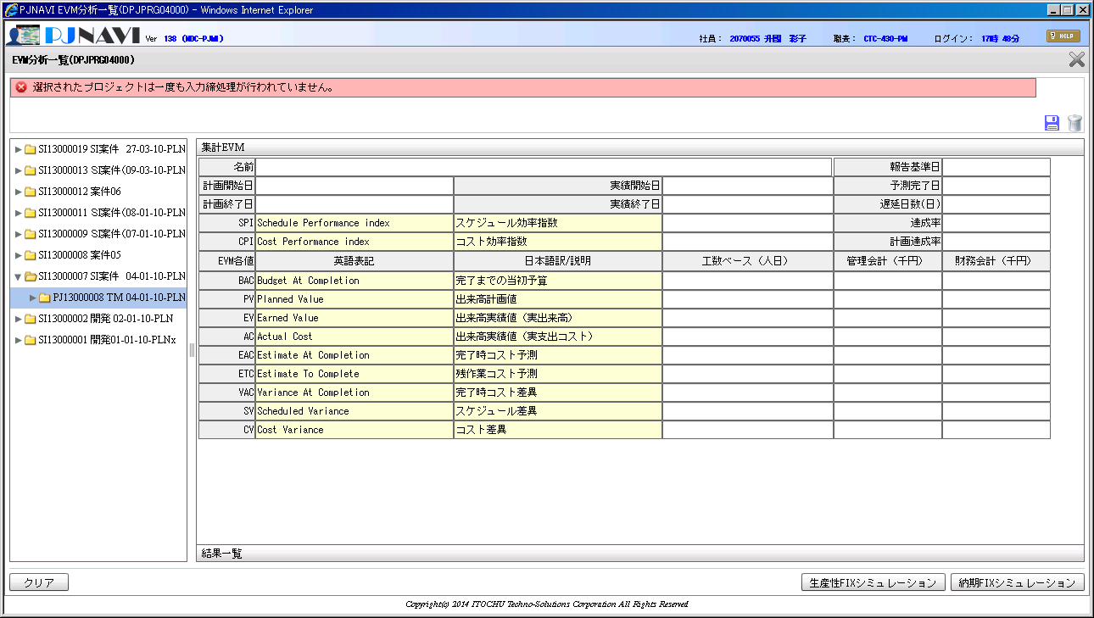

No.
6
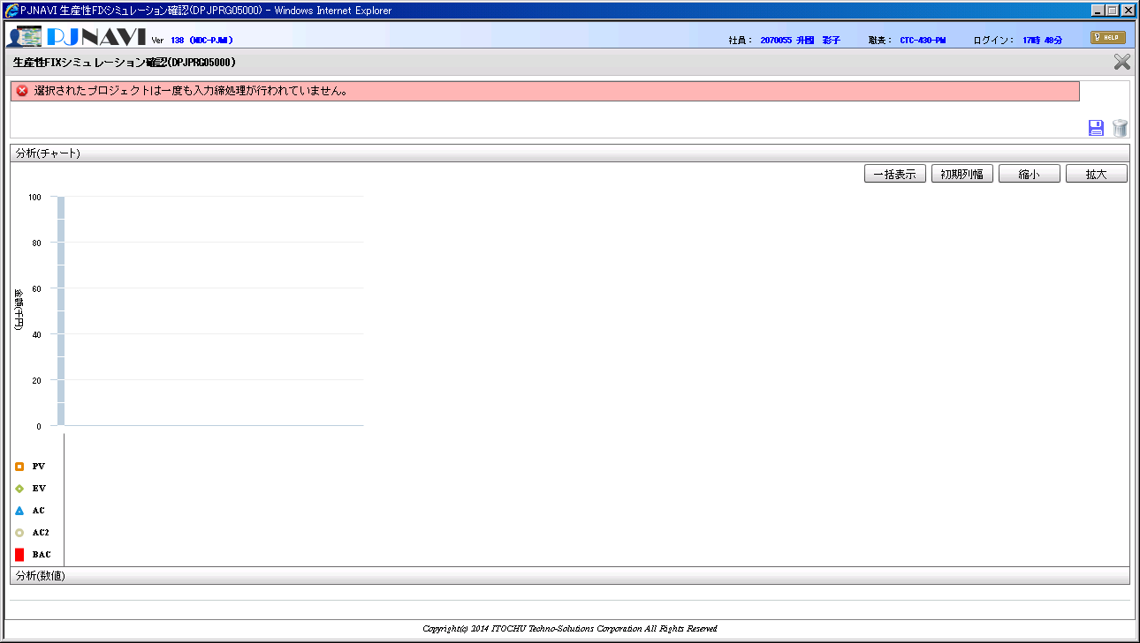

No.
7
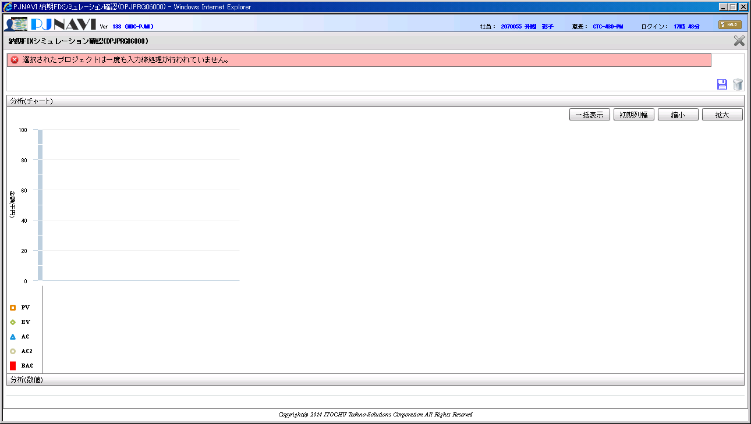

No.
8
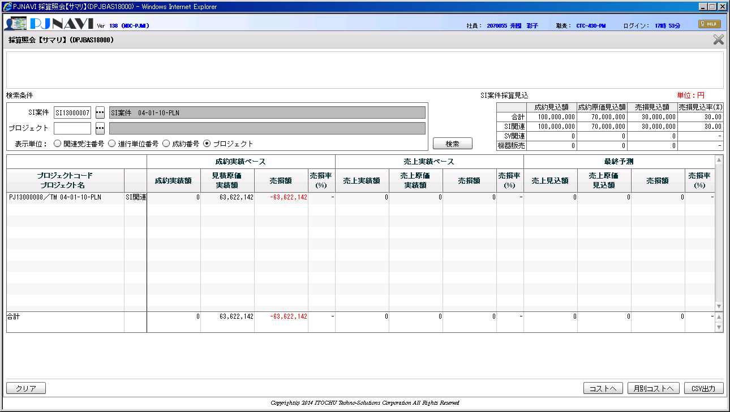
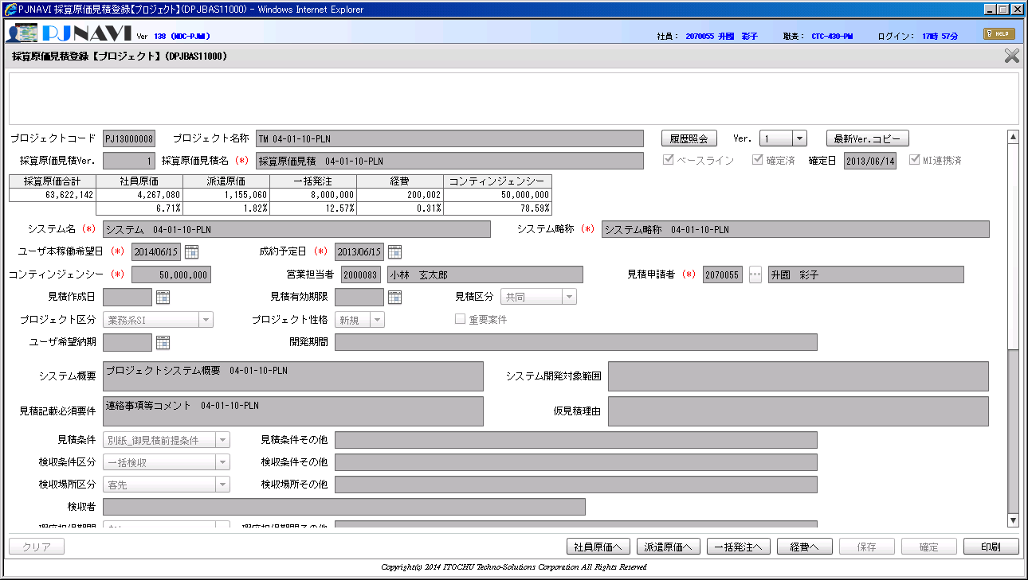

No.
9
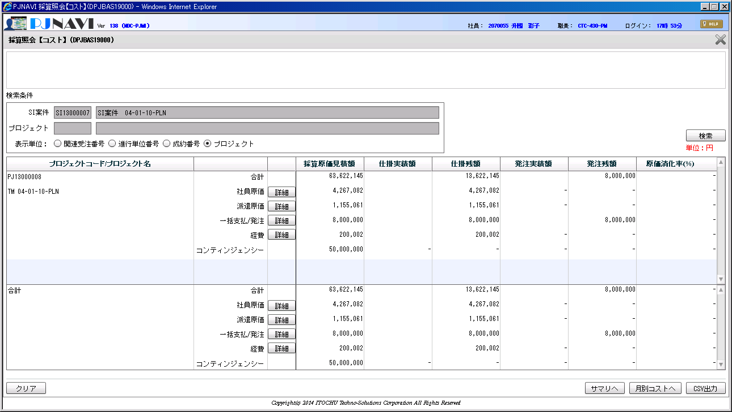
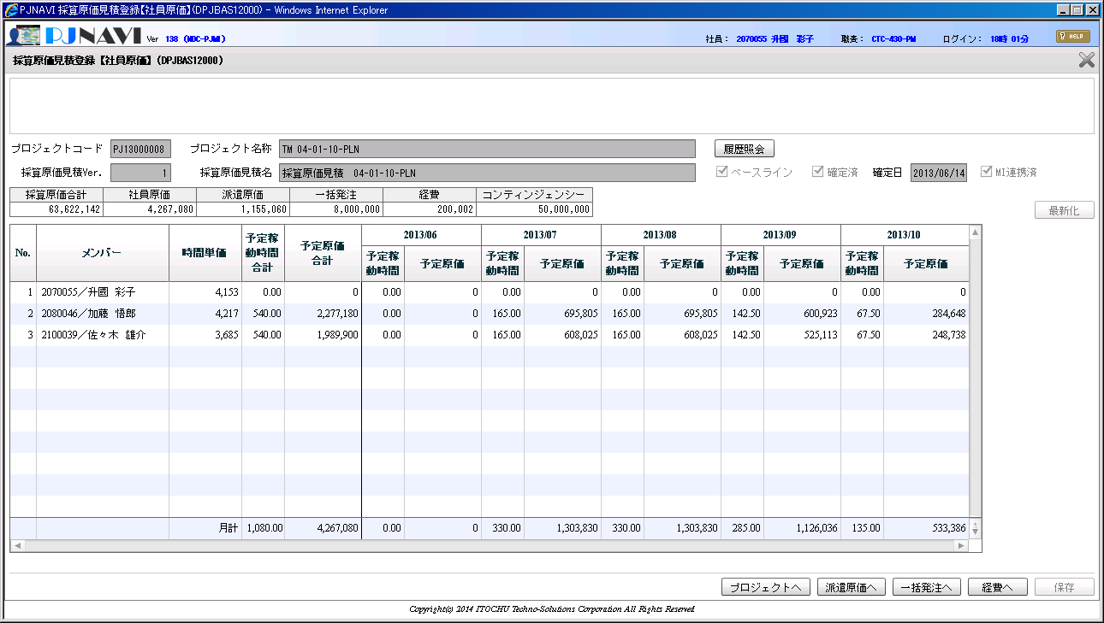

社員・派遣原価の金額が一致しない



No.
10
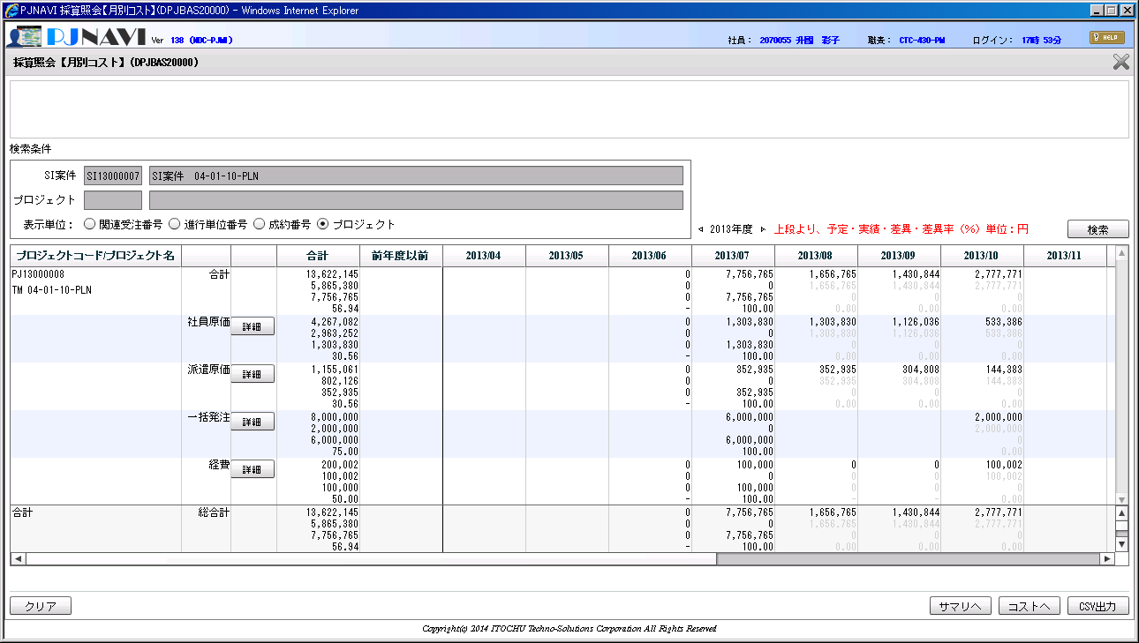
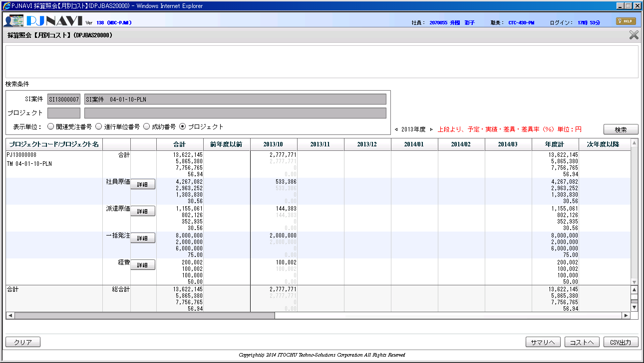

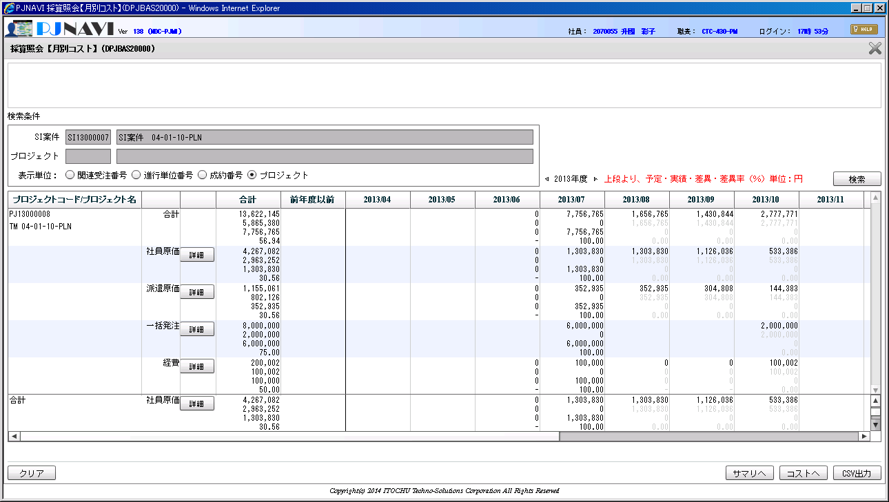
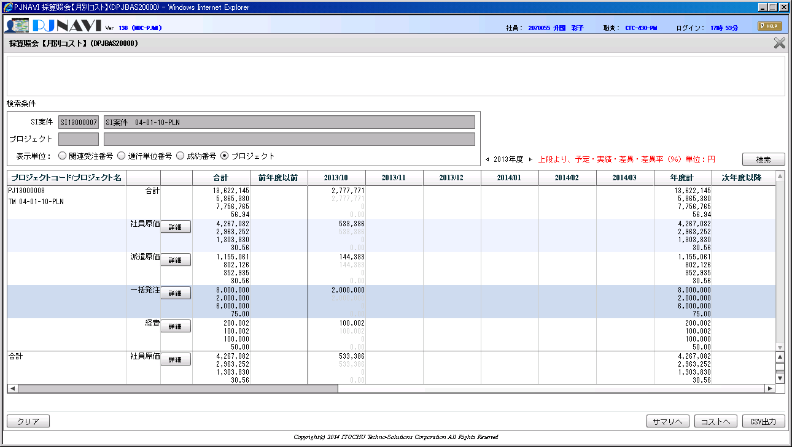

No.
11
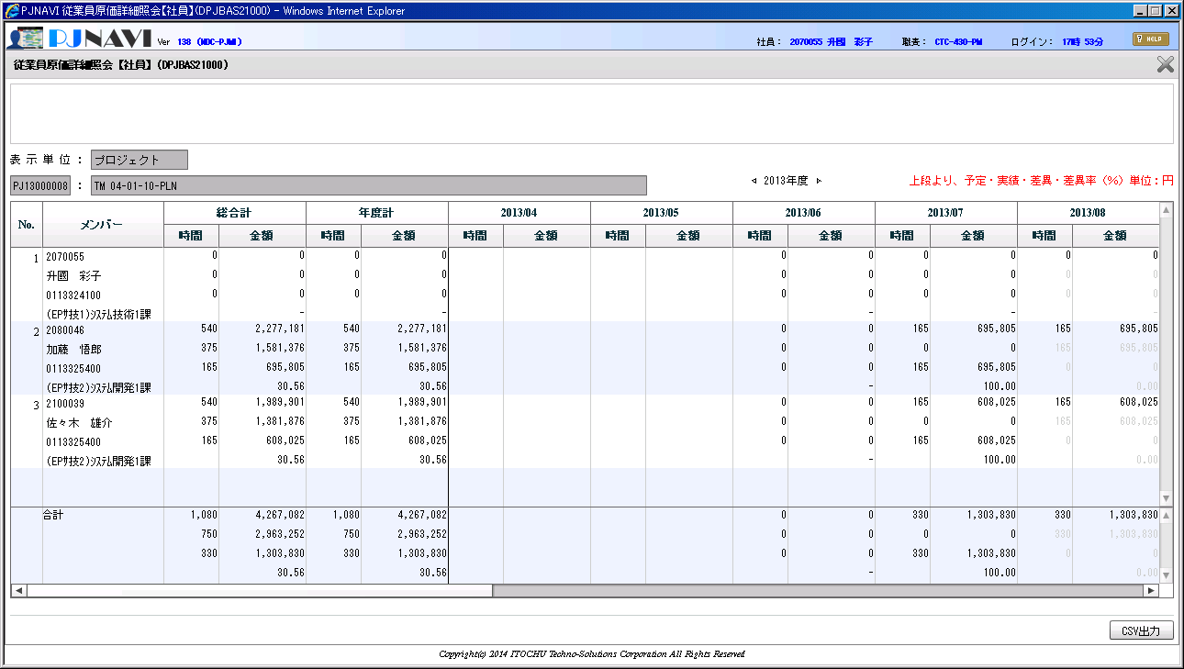

No.
12
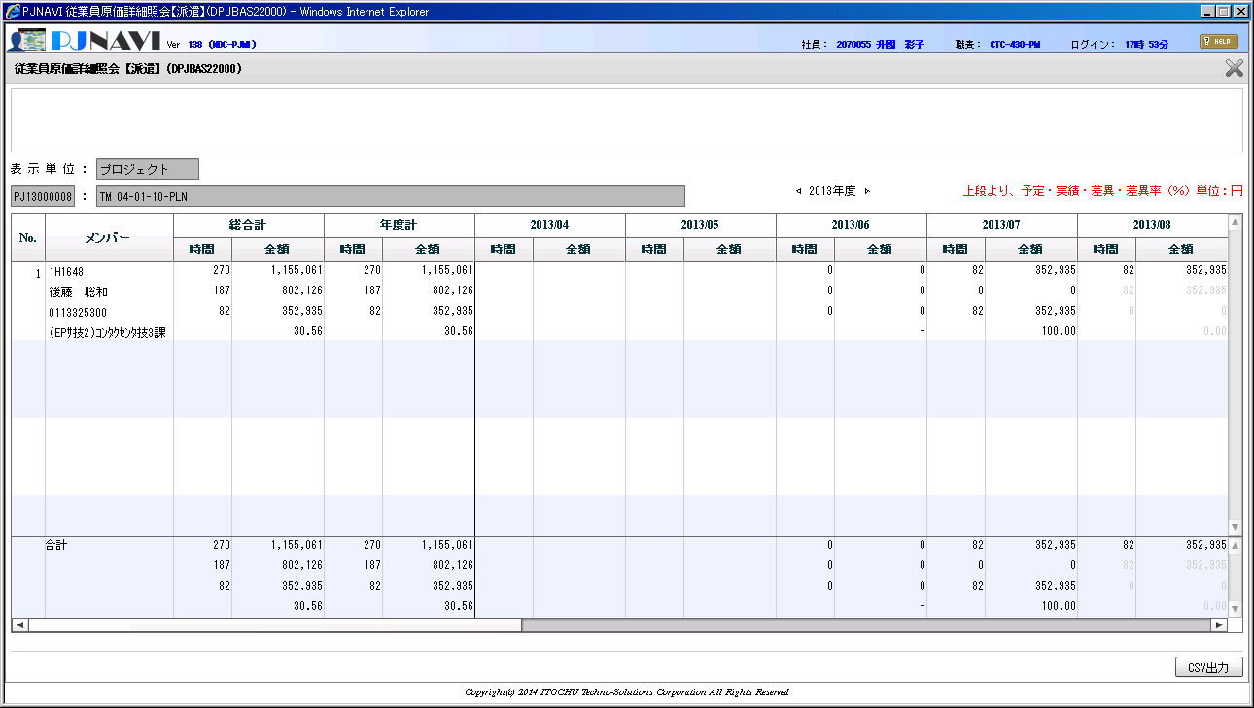

No.
13
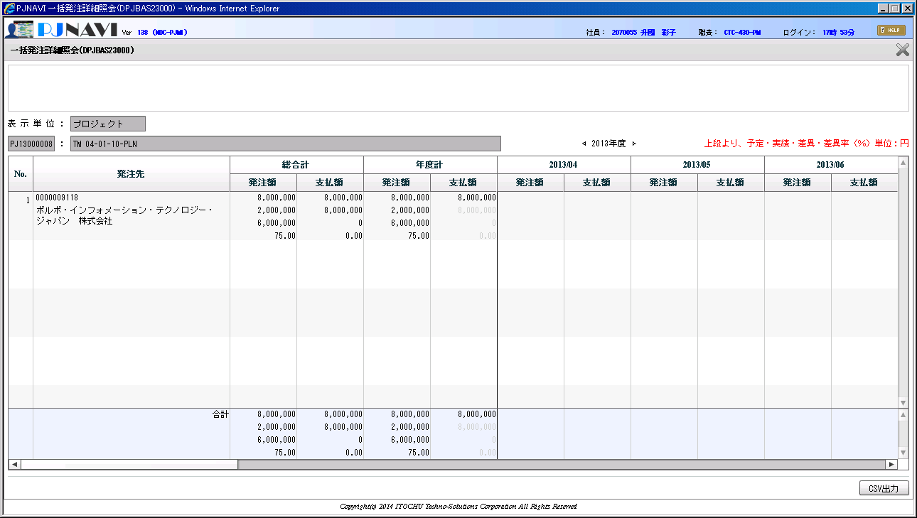
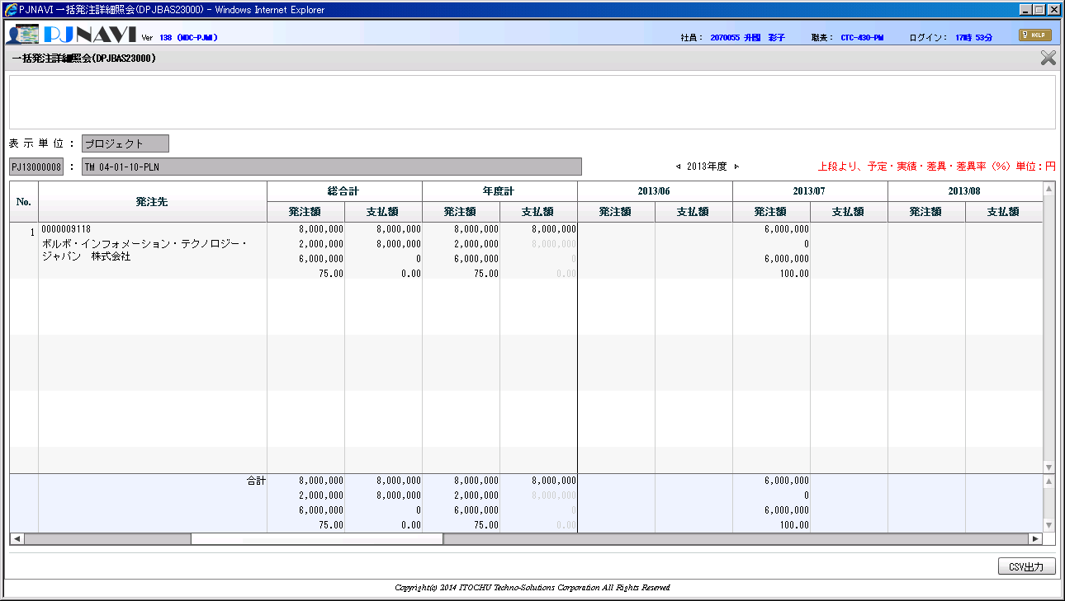
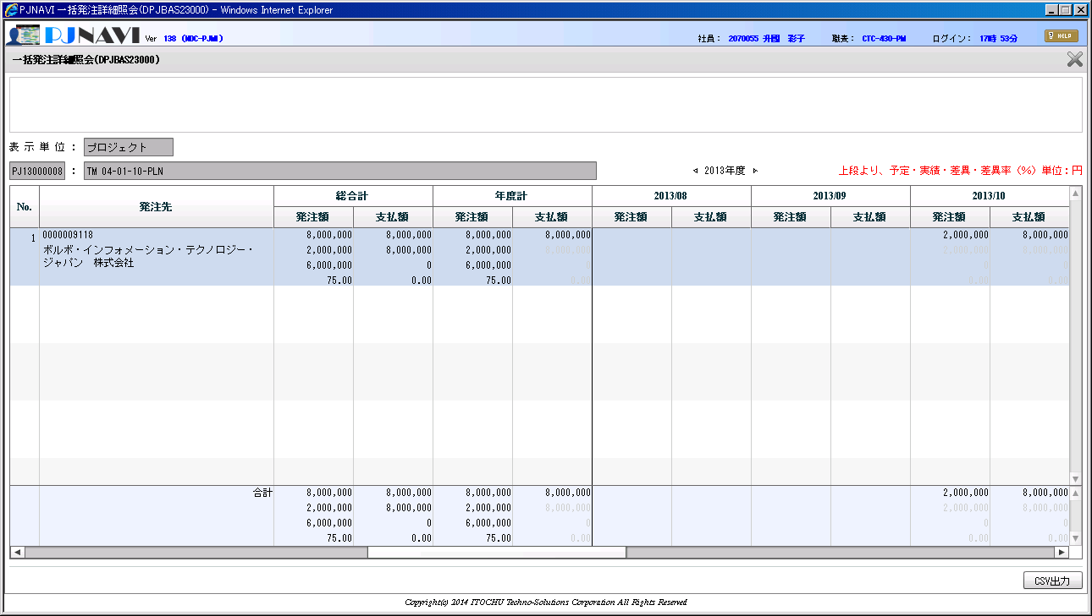
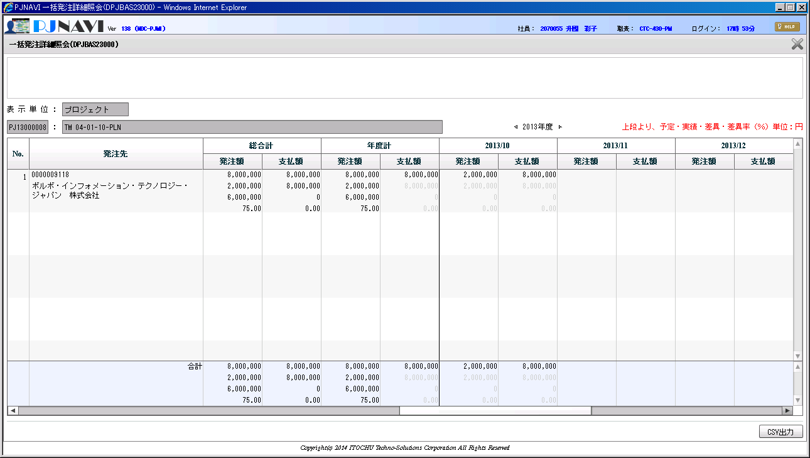
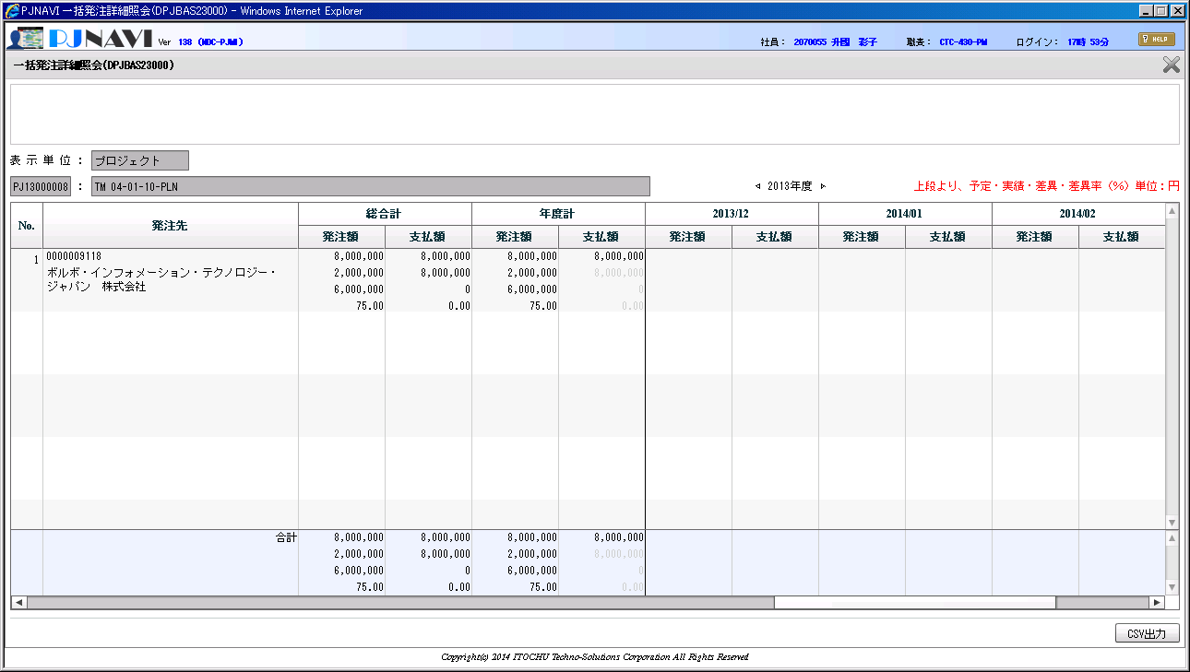
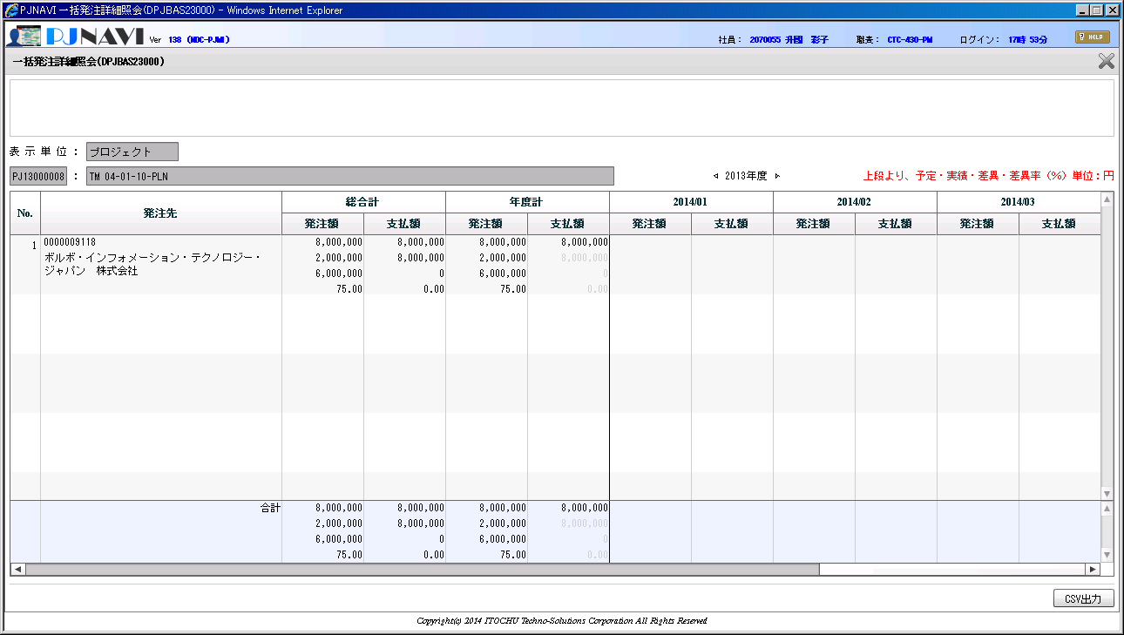

No.
14
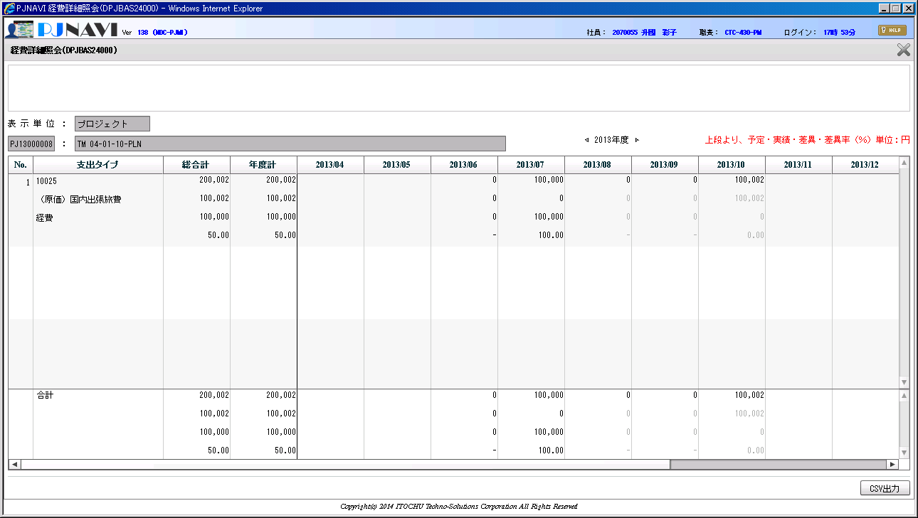
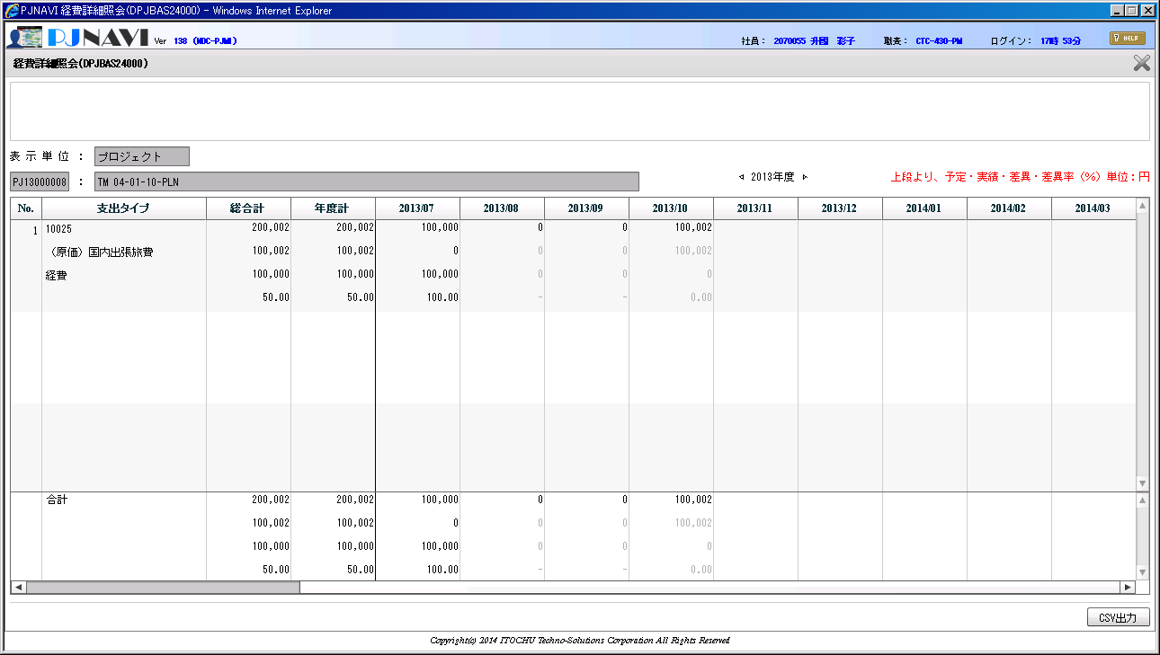

No.
15
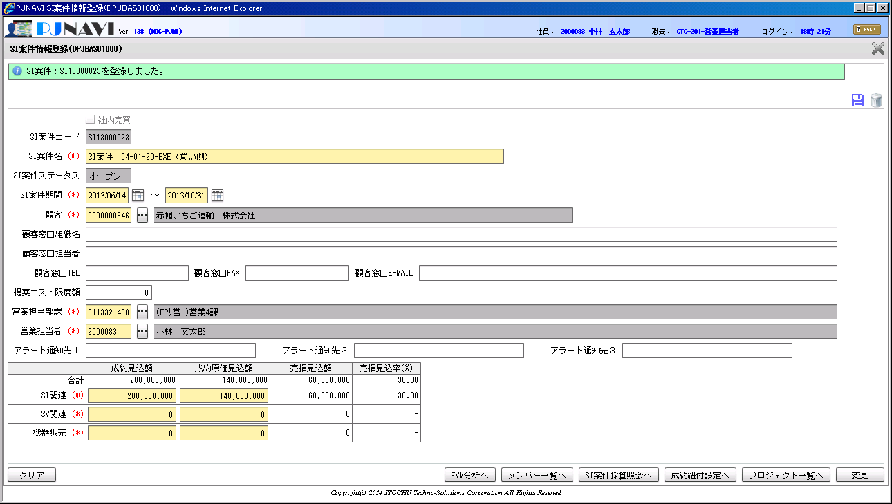

No.
16
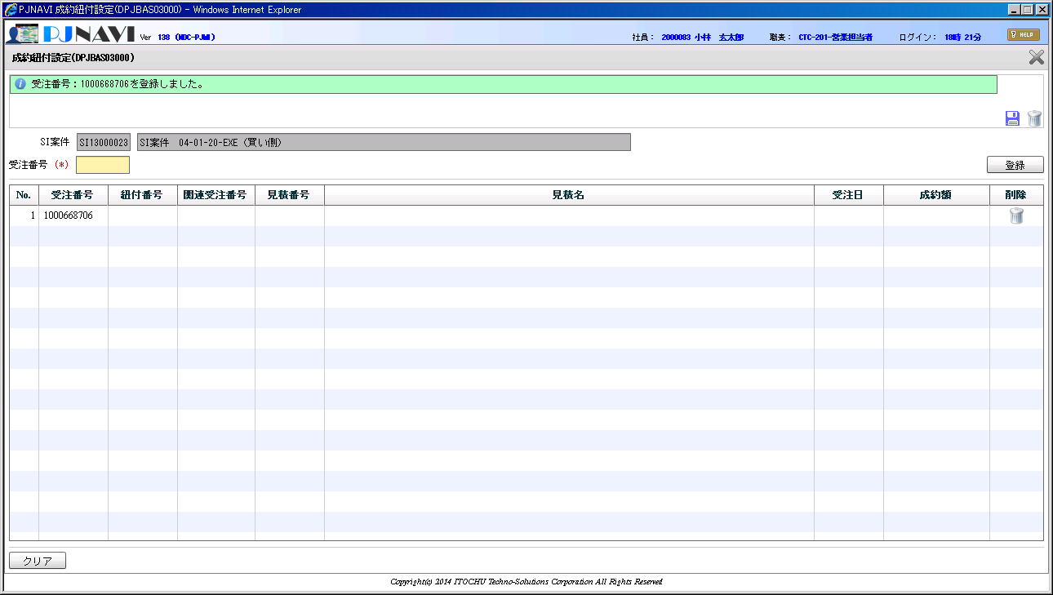

No.
17

対応


★合計をExcelで算出 | 単価 | 稼働合計 | 原価合計 | 2013-07-01 |  | 2013-08-01 |  | 2013-09-01 |  | 2013-10-01
 | 4,217 | 540 | 2,277,181 | 165 | 695,805 | 165 | 695,805 | 142.5 | 600,923 | 67.5 | 284,648
 | 3,685 | 540 | 1,989,901 | 165 | 608,025 | 165 | 608,025 | 142.5 | 525,113 | 67.5 | 248,738

 |  |  |  | 165 | 695,805.0 | 165 | 695,805.0 | 142.5 | 600,922.5 | 67.5 | 284,647.5
 |  |  |  | 165 | 608,025.0 | 165 | 608,025.0 | 142.5 | 525,112.5 | 67.5 | 248,737.5

★修正後イメージ | 単価 | 稼働合計 | 原価合計 | 2013-07-01 |  | 2013-08-01 |  | 2013-09-01 |  | 2013-10-01
最終月に寄せ処理 | 4,217 | 540 | 2,277,180 | 165 | 695,805 | 165 | 695,805 | 142.5 | 600,923 | 67.5 | 284,647
 | 3,685 | 540 | 1,989,900 | 165 | 608,025 | 165 | 608,025 | 142.5 | 525,113 | 67.5 | 248,737

